登録チーム用
天皇杯JFA第102回全日本サッカー選手権大会1回戦
登録チーム用前売り入場券申込用紙

2022年5月21日（土） 松本山雅FC（長野県） VS 北陸大学（石川県） 会場：松本平広域公園総合球技場（サンプロ アルウィン）

【お申込方法】
1. 長野県サッカー協会事務局へFAXでお申し込みください
2. チケット代金＋送料600円（宅配便をご希望の場合）をお振り込みください。
 | 八十二銀行 松本営業部 （普）1299555 一般社団法人長野県サッカー協会 |  |  |  |  |  |  | ※振り込み手数料はご負担ください。
3. 入金確認後チケットを宅配便でお送り、またはお渡しいたします

申込先FAX 0263-87-8587 お申し込み・ご入金締切日：5月16日（月）12:00必着

チーム名
 |  |  |  | チーム登録番号：
お振込名義人（カナ）
お申込者氏名
送付先ご住所 |  |  |  | 〒
ご連絡先（携帯等日中のご連絡先） |  |  |  | ※ 必ずご記入ください ― ―
 |  |  |  |  |  |  |  | ＊太枠内はすべてご記入下さい。
松本山雅FC（長野県） VS 北陸大学（石川県） |  |  |  | 2022年5月21日（土）13:00キックオフ |  | 会場：松本平広域公園総合球技場（サンプロ アルウィン）
席 種 |  |  |  | 区 分 | 登録チーム 前売価格 | 一般前売価格 （当日） | 申込枚数 ※ | 金 額
1回戦 | 指定席 | 個席 | メインスタンド | SA | 1,350 | 1,500 （2,000） |  | 0
 | エリア指定（エリア内自由） |  | バックスタンド | 一般 | 900 | 1,000 （1,500） |  | 0
 |  |  |  | 高校性 | 720 | 800 （1,000） |  | 0
 |  |  |  | 小中学生 | 450 | 500 （800） |  | 0
 |  | 松本山雅FC側 （ベンチ右側） | 南サイドスタンドゴール裏 | 一般 | 900 | 1,000 （1,500） |  | 0
 |  |  |  | 高校性 | 720 | 800 （1,000） |  | 0
 |  |  |  | 小中学生 | 450 | 500 （800） |  | 0
 |  | 北陸大学側 （ベンチ左側） | 北サイドスタンドゴール裏 | 一般 | 900 | 1,000 （1,500） |  | 0
 |  |  |  | 高校性 | 720 | 800 （1,000） |  | 0
 |  |  |  | 小中学生 | 450 | 500 （800） |  | 0
 | ①1回戦合計 |  |  |  |  |  | 0 | 0
※ 申込枚数（合計）は長野県サッカー協会に登録しているチームに所属している選手・監督・コーチ・所属審判員の合計人数が上限となります。
合計
チケットの受渡し方法 （どちらかに○をしてください） |  |  |  | ①.宅配便送付を希望 |  | 送 料 |  | 600
 |  |  |  | ②.協会事務局で受取を希望 (5/18～19の10:00～16:00（ただし5/19は15:00）までに受け取りが可能な方） |  | 受取希望日 |  | 月 日
入 金 合 計 （発送をご希望される方は600円を足してください）
※ 座席を必要とする場合を除き、大人の有料入場者１名につき小学生未満の幼児１名は無料です。
※ チケットの発送は入金確認後順次発送予定。
※ チームでまとめてご購入される方は、ご購入者の名前や連絡先を控えておいてください。
※ ご購入後、チケットの払い戻しは出来ません。
 |  |  |  | 松本平広域公園総合球技場（サンプロ アルウィン）
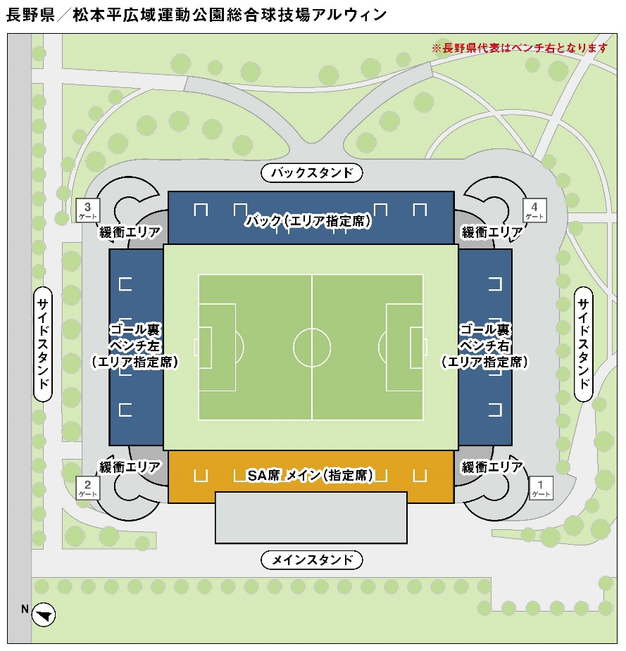

 |  |  |  |  |  |  | ※エリア指定とはエリア内自由席となります

